ΟΡΙΖΟΝΤΑΣ
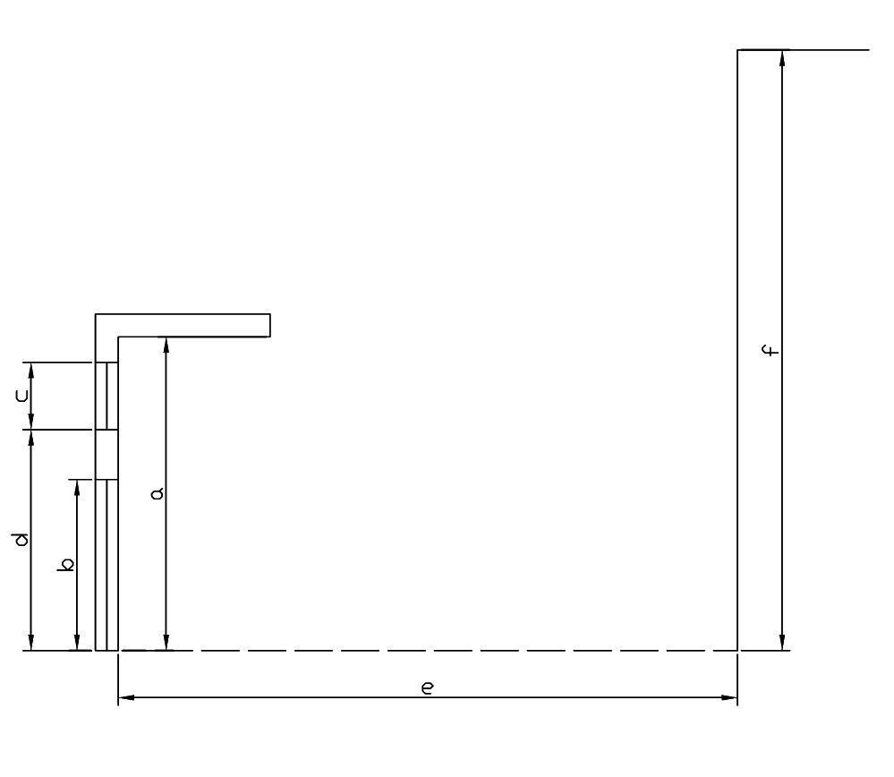
 |  | (διαστασεις σε m) |  |  |  |  |  |  |  |  |  |  |  |  |  |  | τοιχος |  |  |  |  |  |  |  |  |  |  |  |  |  |  | πορτα |  |  |  |  |  |  |  |  |  |  |  |  |  |  | παραθυρο
 |  | υψος τοιχου | υψος πορτας | υψος παραθυρου | υψος ποδιας | απόσταση υαλοστασίων απο εξωτερική παρειά τοίχου | αποσταση εμποδιου | υψος εμποδιου πανω απο δαπεδο | προσανατολισμος επιφανειας | γωνια και σκιαση πορτας |  |  | γωνια και σκιαση παραθυρου |  |  | αρχικος προσανατολισμος | αρχικη γωνια | σκιαση αρχικης γωνιας & προσ | σκιαση τελ. γωνιας & αρχ. προσ. | σκιαση αρχι. γωνιας & τελ. Προσ. | σκιαση τελικης γωνιας & προσ | 1 παρεμβολη γωνιας | 2 παρεμβολη γωνιας | παρεμβολη προσανατολισμου | σκιαση αρχικης γωνιας & προσ | σκιαση τελ. γωνιας & αρχ. προσ. | σκιαση αρχι. γωνιας & τελ. Προσ. | σκιαση τελικης γωνιας & προσ | 1 παρεμβολη γωνιας | 2 παρεμβολη γωνιας | παρεμβολη προσανατολισμου | αρχικη γωνια | σκιαση αρχικης γωνιας & προσ | σκιαση τελ. γωνιας & αρχ. προσ. | σκιαση αρχι. γωνιας & τελ. Προσ. | σκιαση τελικης γωνιας & προσ | 1 παρεμβολη γωνιας | 2 παρεμβολη γωνιας | παρεμβολη προσανατολισμου | σκιαση αρχικης γωνιας & προσ | σκιαση τελ. γωνιας & αρχ. προσ. | σκιαση αρχι. γωνιας & τελ. Προσ. | σκιαση τελικης γωνιας & προσ | 1 παρεμβολη γωνιας | 2 παρεμβολη γωνιας | παρεμβολη προσανατολισμου | αρχικη γωνια | σκιαση αρχικης γωνιας & προσ | σκιαση τελ. γωνιας & αρχ. προσ. | σκιαση αρχι. γωνιας & τελ. Προσ. | σκιαση τελικης γωνιας & προσ | 1 παρεμβολη γωνιας | 2 παρεμβολη γωνιας | παρεμβολη προσανατολισμου | σκιαση αρχικης γωνιας & προσ | σκιαση τελ. γωνιας & αρχ. προσ. | σκιαση αρχι. γωνιας & τελ. Προσ. | σκιαση τελικης γωνιας & προσ | 1 παρεμβολη γωνιας | 2 παρεμβολη γωνιας | παρεμβολη προσανατολισμου
 |  | a | b | c | d | g | e | f | μοιρες |  | f_hor_h | f_hor_c |  | f_hor_h | f_hor_c |  |  | f_hor_h1 | f_hor_h2 | f_hor_h3 | f_hor_h4 | heat | heat | heat | f_hor_c1 | f_hor_c2 | f_hor_c3 | f_hor_c4 | cool | cool | cool |  | f_hor_h1 | f_hor_h2 | f_hor_h3 | f_hor_h4 | heat | heat | heat | f_hor_c1 | f_hor_c2 | f_hor_c3 | f_hor_c4 | cool | cool | cool |  | f_hor_h1 | f_hor_h2 | f_hor_h3 | f_hor_h4 | heat | heat | heat | f_hor_c1 | f_hor_c2 | f_hor_c3 | f_hor_c4 | cool | cool | cool | ΠΟΡΤΑ
ΠΑΡΑΘΥΡΟ | A1 | 3 | 2.25 | 1.9 | 1.15 | 0.1 | 15 | 3 | 90 | 7.1 | 0.948 | 0.958 | 3.4 | 0.973 | 0.980 | 90 | #REF! | #REF! | #REF! | #REF! | #REF! | #REF! | #REF! | #REF! | #REF! | #REF! | #REF! | #REF! | #REF! | #REF! | #REF! | 5 | 0.96 | 0.93 | 0.97 | 0.95 | 0.948 | 0.962 | 0.948 | 0.97 | 0.94 | 0.98 | 0.97 | 0.958 | 0.976 | 0.958 | 0 | 1 | 0.96 | 1 | 0.97 | 0.973 | 0.980 | 0.973 | 1 | 0.97 | 1 | 0.98 | 0.980 | 0.986 | 0.980 | ΠΑΡΑΘΥΡΟ
ΠΑΡΑΘΥΡΟ | A2 | 3 |  | 1.5 | 1 | 0.1 | 13 | 3 | 90 | 0.0 | 1.000 | 1.000 | 5.5 | 0.957 | 0.967 | 90 | #REF! | #REF! | #REF! | #REF! | #REF! | #REF! | #REF! | #REF! | #REF! | #REF! | #REF! | #REF! | #REF! | #REF! | #REF! | 0 | 1 | 0.96 | 1 | 0.97 | 1.000 | 1.000 | 1.000 | 1 | 0.97 | 1 | 0.98 | 1.000 | 1.000 | 1.000 | 5 | 0.96 | 0.93 | 0.97 | 0.95 | 0.957 | 0.968 | 0.957 | 0.97 | 0.94 | 0.98 | 0.97 | 0.967 | 0.979 | 0.967
ΠΟΡΤΑ | A3 | 3 |  |  |  |  | 4 | 6 | 270 | 0.0 | 1.000 | 1.000 | 0.0 | 1.000 | 1.000 | 270 | #REF! | #REF! | #REF! | #REF! | #REF! | #REF! | #REF! | #REF! | #REF! | #REF! | #REF! | #REF! | #REF! | #REF! | #REF! | 0 | 1 | 0.96 | 1 | 0.98 | 1.000 | 1.000 | 1.000 | 1 | 0.97 | 1 | 0.96 | 1.000 | 1.000 | 1.000 | 0 | 1 | 0.96 | 1 | 0.98 | 1.000 | 1.000 | 1.000 | 1 | 0.97 | 1 | 0.96 | 1.000 | 1.000 | 1.000
ΠΟΡΤΑ | A4 |  |  |  |  |  |  |  |  | 0.0 | 1.000 | 1.000 | 0.0 | 1.000 | 1.000 | 0 | #REF! | #REF! | #REF! | #REF! | #REF! | #REF! | #REF! | #REF! | #REF! | #REF! | #REF! | #REF! | #REF! | #REF! | #REF! | 0 | 1 | 1 | 1 | 0.98 | 1.000 | 1.000 | 1.000 | 1 | 0.96 | 1 | 0.96 | 1.000 | 1.000 | 1.000 | 0 | 1 | 1 | 1 | 0.98 | 1.000 | 1.000 | 1.000 | 1 | 0.96 | 1 | 0.96 | 1.000 | 1.000 | 1.000
ΠΑΡΑΘΥΡΟ | A5 |  |  |  |  |  |  |  |  | 0.0 | 1.000 | 1.000 | 0.0 | 1.000 | 1.000 | 0 | #REF! | #REF! | #REF! | #REF! | #REF! | #REF! | #REF! | #REF! | #REF! | #REF! | #REF! | #REF! | #REF! | #REF! | #REF! | 0 | 1 | 1 | 1 | 0.98 | 1.000 | 1.000 | 1.000 | 1 | 0.96 | 1 | 0.96 | 1.000 | 1.000 | 1.000 | 0 | 1 | 1 | 1 | 0.98 | 1.000 | 1.000 | 1.000 | 1 | 0.96 | 1 | 0.96 | 1.000 | 1.000 | 1.000
ΠΟΡΤΑ | A6 |  |  |  |  |  |  |  |  | 0.0 | 1.000 | 1.000 | 0.0 | 1.000 | 1.000 | 0 | #REF! | #REF! | #REF! | #REF! | #REF! | #REF! | #REF! | #REF! | #REF! | #REF! | #REF! | #REF! | #REF! | #REF! | #REF! | 0 | 1 | 1 | 1 | 0.98 | 1.000 | 1.000 | 1.000 | 1 | 0.96 | 1 | 0.96 | 1.000 | 1.000 | 1.000 | 0 | 1 | 1 | 1 | 0.98 | 1.000 | 1.000 | 1.000 | 1 | 0.96 | 1 | 0.96 | 1.000 | 1.000 | 1.000
ΠΟΡΤΑ | A7 |  |  |  |  |  |  |  |  | 0.0 | 1.000 | 1.000 | 0.0 | 1.000 | 1.000 | 0 | #REF! | #REF! | #REF! | #REF! | #REF! | #REF! | #REF! | #REF! | #REF! | #REF! | #REF! | #REF! | #REF! | #REF! | #REF! | 0 | 1 | 1 | 1 | 0.98 | 1.000 | 1.000 | 1.000 | 1 | 0.96 | 1 | 0.96 | 1.000 | 1.000 | 1.000 | 0 | 1 | 1 | 1 | 0.98 | 1.000 | 1.000 | 1.000 | 1 | 0.96 | 1 | 0.96 | 1.000 | 1.000 | 1.000
ΠΟΡΤΑ | A8 |  |  |  |  |  |  |  |  | 0.0 | 1.000 | 1.000 | 0.0 | 1.000 | 1.000 | 0 | #REF! | #REF! | #REF! | #REF! | #REF! | #REF! | #REF! | #REF! | #REF! | #REF! | #REF! | #REF! | #REF! | #REF! | #REF! | 0 | 1 | 1 | 1 | 0.98 | 1.000 | 1.000 | 1.000 | 1 | 0.96 | 1 | 0.96 | 1.000 | 1.000 | 1.000 | 0 | 1 | 1 | 1 | 0.98 | 1.000 | 1.000 | 1.000 | 1 | 0.96 | 1 | 0.96 | 1.000 | 1.000 | 1.000
ΠΟΡΤΑ | A9 |  |  |  |  |  |  |  |  | 0.0 | 1.000 | 1.000 | 0.0 | 1.000 | 1.000 | 0 | #REF! | #REF! | #REF! | #REF! | #REF! | #REF! | #REF! | #REF! | #REF! | #REF! | #REF! | #REF! | #REF! | #REF! | #REF! | 0 | 1 | 1 | 1 | 0.98 | 1.000 | 1.000 | 1.000 | 1 | 0.96 | 1 | 0.96 | 1.000 | 1.000 | 1.000 | 0 | 1 | 1 | 1 | 0.98 | 1.000 | 1.000 | 1.000 | 1 | 0.96 | 1 | 0.96 | 1.000 | 1.000 | 1.000
ΠΟΡΤΑ | A10 |  |  |  |  |  |  |  |  | 0.0 | 1.000 | 1.000 | 0.0 | 1.000 | 1.000 | 0 | #REF! | #REF! | #REF! | #REF! | #REF! | #REF! | #REF! | #REF! | #REF! | #REF! | #REF! | #REF! | #REF! | #REF! | #REF! | 0 | 1 | 1 | 1 | 0.98 | 1.000 | 1.000 | 1.000 | 1 | 0.96 | 1 | 0.96 | 1.000 | 1.000 | 1.000 | 0 | 1 | 1 | 1 | 0.98 | 1.000 | 1.000 | 1.000 | 1 | 0.96 | 1 | 0.96 | 1.000 | 1.000 | 1.000
ΠΟΡΤΑ | A11 |  |  |  |  |  |  |  |  | 0.0 | 1.000 | 1.000 | 0.0 | 1.000 | 1.000 | 0 | #REF! | #REF! | #REF! | #REF! | #REF! | #REF! | #REF! | #REF! | #REF! | #REF! | #REF! | #REF! | #REF! | #REF! | #REF! | 0 | 1 | 1 | 1 | 0.98 | 1.000 | 1.000 | 1.000 | 1 | 0.96 | 1 | 0.96 | 1.000 | 1.000 | 1.000 | 0 | 1 | 1 | 1 | 0.98 | 1.000 | 1.000 | 1.000 | 1 | 0.96 | 1 | 0.96 | 1.000 | 1.000 | 1.000
ΠΟΡΤΑ | A12 |  |  |  |  |  |  |  |  | 0.0 | 1.000 | 1.000 | 0.0 | 1.000 | 1.000 | 0 | #REF! | #REF! | #REF! | #REF! | #REF! | #REF! | #REF! | #REF! | #REF! | #REF! | #REF! | #REF! | #REF! | #REF! | #REF! | 0 | 1 | 1 | 1 | 0.98 | 1.000 | 1.000 | 1.000 | 1 | 0.96 | 1 | 0.96 | 1.000 | 1.000 | 1.000 | 0 | 1 | 1 | 1 | 0.98 | 1.000 | 1.000 | 1.000 | 1 | 0.96 | 1 | 0.96 | 1.000 | 1.000 | 1.000
 |  |  |  |  |  |  |  |  |  | 0.0 | 1.000 | 1.000 | 0.0 | 1.000 | 1.000 | 0 | #REF! | #REF! | #REF! | #REF! | #REF! | #REF! | #REF! | #REF! | #REF! | #REF! | #REF! | #REF! | #REF! | #REF! | #REF! | 0 | 1 | 1 | 1 | 0.98 | 1.000 | 1.000 | 1.000 | 1 | 0.96 | 1 | 0.96 | 1.000 | 1.000 | 1.000 | 0 | 1 | 1 | 1 | 0.98 | 1.000 | 1.000 | 1.000 | 1 | 0.96 | 1 | 0.96 | 1.000 | 1.000 | 1.000
 |  |  |  |  |  |  |  |  |  | 0.0 | 1.000 | 1.000 | 0.0 | 1.000 | 1.000 | 0 | #REF! | #REF! | #REF! | #REF! | #REF! | #REF! | #REF! | #REF! | #REF! | #REF! | #REF! | #REF! | #REF! | #REF! | #REF! | 0 | 1 | 1 | 1 | 0.98 | 1.000 | 1.000 | 1.000 | 1 | 0.96 | 1 | 0.96 | 1.000 | 1.000 | 1.000 | 0 | 1 | 1 | 1 | 0.98 | 1.000 | 1.000 | 1.000 | 1 | 0.96 | 1 | 0.96 | 1.000 | 1.000 | 1.000

ΠΡΟΒΟΛΟΣ
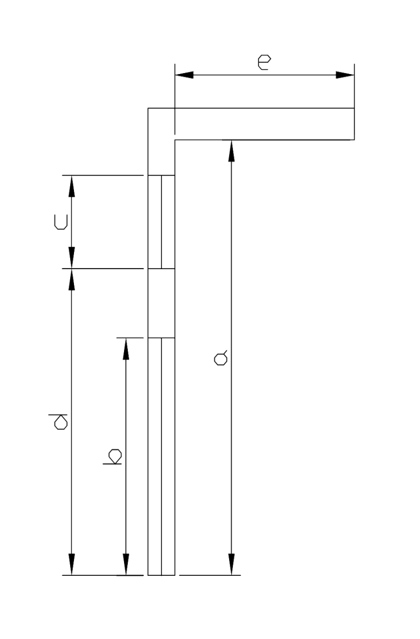
 |  | (διαστασεις σε m) |  |  |  |  |  |  |  |  |  |  |  |  |  | τοιχος |  |  |  |  |  |  |  |  |  |  |  |  |  |  | πορτα |  |  |  |  |  |  |  |  |  |  |  |  |  |  | παραθυρο
 |  | υψος τοιχου (κατω απο προβολο) | υψος πορτας | υψος παραθυρου | υψος ποδιας | απόσταση υαλοστασίων απο εξωτερική παρειά τοίχου | μηκος προβολου | προσανατολισμος επιφανειας | γωνια και σκιαση πορτας |  |  | γωνια και σκιαση παραθυρου |  |  | αρχικος προσανατολισμος | αρχικη γωνια | σκιαση αρχικης γωνιας & προσ | σκιαση τελ. γωνιας & αρχ. προσ. | σκιαση αρχι. γωνιας & τελ. Προσ. | σκιαση τελικης γωνιας & προσ | 1 παρεμβολη γωνιας | 2 παρεμβολη γωνιας | παρεμβολη προσανατολισμου | σκιαση αρχικης γωνιας & προσ | σκιαση τελ. γωνιας & αρχ. προσ. | σκιαση αρχι. γωνιας & τελ. Προσ. | σκιαση τελικης γωνιας & προσ | 1 παρεμβολη γωνιας | 2 παρεμβολη γωνιας | παρεμβολη προσανατολισμου | αρχικη γωνια | σκιαση αρχικης γωνιας & προσ | σκιαση τελ. γωνιας & αρχ. προσ. | σκιαση αρχι. γωνιας & τελ. Προσ. | σκιαση τελικης γωνιας & προσ | 1 παρεμβολη γωνιας | 2 παρεμβολη γωνιας | παρεμβολη προσανατολισμου | σκιαση αρχικης γωνιας & προσ | σκιαση τελ. γωνιας & αρχ. προσ. | σκιαση αρχι. γωνιας & τελ. Προσ. | σκιαση τελικης γωνιας & προσ | 1 παρεμβολη γωνιας | 2 παρεμβολη γωνιας | παρεμβολη προσανατολισμου | αρχικη γωνια | σκιαση αρχικης γωνιας & προσ | σκιαση τελ. γωνιας & αρχ. προσ. | σκιαση αρχι. γωνιας & τελ. Προσ. | σκιαση τελικης γωνιας & προσ | 1 παρεμβολη γωνιας | 2 παρεμβολη γωνιας | παρεμβολη προσανατολισμου | σκιαση αρχικης γωνιας & προσ | σκιαση τελ. γωνιας & αρχ. προσ. | σκιαση αρχι. γωνιας & τελ. Προσ. | σκιαση τελικης γωνιας & προσ | 1 παρεμβολη γωνιας | 2 παρεμβολη γωνιας | παρεμβολη προσανατολισμου
 |  | a | b | c | d | g | e | μοιρες |  | f_ov_h | f_ov_c |  | f_ov_h | f_ov_c |  |  | f_ov_h1 | f_ov_h2 | f_ov_h3 | f_ov_h4 | heat | heat | heat | f_ov_c1 | f_ov_c2 | f_ov_c3 | f_ov_c4 | cool | cool | cool |  | f_ov_h1 | f_ov_h2 | f_ov_h3 | f_ov_h4 | heat | heat | heat | f_ov_c1 | f_ov_c2 | f_ov_c3 | f_ov_c4 | cool | cool | cool |  | f_ov_h1 | f_ov_h2 | f_ov_h3 | f_ov_h4 | heat | heat | heat | f_ov_c1 | f_ov_c2 | f_ov_c3 | f_ov_c4 | cool | cool | cool
ΠΑΡΑΘΥΡΟ | A1 | 2.8 |  |  |  |  | 8.75 | 270 | 0.0 | 1.000 | 1.000 | 0.0 | 1.000 | 1.000 | 270 | #REF! | #REF! | #REF! | #REF! | #REF! | #REF! | #REF! | #REF! | #REF! | #REF! | #REF! | #REF! | #REF! | #REF! | #REF! | 0 | 1 | 0.97 | 1 | 0.97 | 1.000 | 1.000 | 1.000 | 1 | 0.96 | 1 | 0.97 | 1.000 | 1.000 | 1.000 | 0 | 1 | 0.97 | 1 | 0.97 | 1.000 | 1.000 | 1.000 | 1 | 0.96 | 1 | 0.97 | 1.000 | 1.000 | 1.000
ΠΑΡΑΘΥΡΟ | A2 | 2.8 | 2.25 | 1.05 | 1.3 | 0.1 | 1.85 | 0 | 49.3 | 0.625 | 0.674 | 63.4 | 0.523 | 0.573 | 0 | #REF! | #REF! | #REF! | #REF! | #REF! | #REF! | #REF! | #REF! | #REF! | #REF! | #REF! | #REF! | #REF! | #REF! | #REF! | 45 | 0.66 | 0.62 | 0.69 | 0.65 | 0.625 | 0.655 | 0.625 | 0.7 | 0.67 | 0.68 | 0.64 | 0.674 | 0.645 | 0.674 | 60 | 0.55 | 0.51 | 0.57 | 0.53 | 0.523 | 0.543 | 0.523 | 0.6 | 0.56 | 0.55 | 0.49 | 0.573 | 0.509 | 0.573
ΠΟΡΤΑ | A3 | 2.8 | 2.25 | 1.05 | 1.2 | 0.1 | 1.7 | 90 | 47.1 | 0.684 | 0.609 | 59.2 | 0.578 | 0.488 | 90 | #REF! | #REF! | #REF! | #REF! | #REF! | #REF! | #REF! | #REF! | #REF! | #REF! | #REF! | #REF! | #REF! | #REF! | #REF! | 45 | 0.7 | 0.66 | 0.69 | 0.64 | 0.684 | 0.669 | 0.684 | 0.63 | 0.58 | 0.57 | 0.52 | 0.609 | 0.549 | 0.609 | 55 | 0.62 | 0.57 | 0.58 | 0.52 | 0.578 | 0.530 | 0.578 | 0.53 | 0.48 | 0.48 | 0.43 | 0.488 | 0.438 | 0.488
ΠΟΡΤΑ | A4 | 2.8 |  |  |  |  | 3.27 | 0 | 0.0 | 1.000 | 1.000 | 0.0 | 1.000 | 1.000 | 0 | #REF! | #REF! | #REF! | #REF! | #REF! | #REF! | #REF! | #REF! | #REF! | #REF! | #REF! | #REF! | #REF! | #REF! | #REF! | 0 | 1 | 0.96 | 1 | 0.97 | 1.000 | 1.000 | 1.000 | 1 | 0.97 | 1 | 0.97 | 1.000 | 1.000 | 1.000 | 0 | 1 | 0.96 | 1 | 0.97 | 1.000 | 1.000 | 1.000 | 1 | 0.97 | 1 | 0.97 | 1.000 | 1.000 | 1.000
ΠΑΡΑΘΥΡΟ | A5 | 2.8 | 2.25 |  |  | 0.1 | 3.3 | 180 | 63.8 | 0.440 | 0.367 | 0.0 | 1.000 | 1.000 | 180 | #REF! | #REF! | #REF! | #REF! | #REF! | #REF! | #REF! | #REF! | #REF! | #REF! | #REF! | #REF! | #REF! | #REF! | #REF! | 60 | 0.5 | 0.42 | 0.52 | 0.45 | 0.440 | 0.467 | 0.440 | 0.39 | 0.36 | 0.43 | 0.39 | 0.367 | 0.400 | 0.367 | 0 | 1 | 0.97 | 1 | 0.97 | 1.000 | 1.000 | 1.000 | 1 | 0.95 | 1 | 0.96 | 1.000 | 1.000 | 1.000
ΠΟΡΤΑ | A6 |  |  |  |  |  |  |  | 0.0 | 1.000 | 1.000 | 0.0 | 1.000 | 1.000 | 0 | #REF! | #REF! | #REF! | #REF! | #REF! | #REF! | #REF! | #REF! | #REF! | #REF! | #REF! | #REF! | #REF! | #REF! | #REF! | 0 | 1 | 0.96 | 1 | 0.97 | 1.000 | 1.000 | 1.000 | 1 | 0.97 | 1 | 0.97 | 1.000 | 1.000 | 1.000 | 0 | 1 | 0.96 | 1 | 0.97 | 1.000 | 1.000 | 1.000 | 1 | 0.97 | 1 | 0.97 | 1.000 | 1.000 | 1.000
ΠΟΡΤΑ | A7 |  |  |  |  |  |  |  | 0.0 | 1.000 | 1.000 | 0.0 | 1.000 | 1.000 | 0 | #REF! | #REF! | #REF! | #REF! | #REF! | #REF! | #REF! | #REF! | #REF! | #REF! | #REF! | #REF! | #REF! | #REF! | #REF! | 0 | 1 | 0.96 | 1 | 0.97 | 1.000 | 1.000 | 1.000 | 1 | 0.97 | 1 | 0.97 | 1.000 | 1.000 | 1.000 | 0 | 1 | 0.96 | 1 | 0.97 | 1.000 | 1.000 | 1.000 | 1 | 0.97 | 1 | 0.97 | 1.000 | 1.000 | 1.000
ΠΟΡΤΑ | A8 |  |  |  |  |  |  |  | 0.0 | 1.000 | 1.000 | 0.0 | 1.000 | 1.000 | 0 | #REF! | #REF! | #REF! | #REF! | #REF! | #REF! | #REF! | #REF! | #REF! | #REF! | #REF! | #REF! | #REF! | #REF! | #REF! | 0 | 1 | 0.96 | 1 | 0.97 | 1.000 | 1.000 | 1.000 | 1 | 0.97 | 1 | 0.97 | 1.000 | 1.000 | 1.000 | 0 | 1 | 0.96 | 1 | 0.97 | 1.000 | 1.000 | 1.000 | 1 | 0.97 | 1 | 0.97 | 1.000 | 1.000 | 1.000
ΠΟΡΤΑ | A9 |  |  |  |  |  |  |  | 0.0 | 1.000 | 1.000 | 0.0 | 1.000 | 1.000 | 0 | #REF! | #REF! | #REF! | #REF! | #REF! | #REF! | #REF! | #REF! | #REF! | #REF! | #REF! | #REF! | #REF! | #REF! | #REF! | 0 | 1 | 0.96 | 1 | 0.97 | 1.000 | 1.000 | 1.000 | 1 | 0.97 | 1 | 0.97 | 1.000 | 1.000 | 1.000 | 0 | 1 | 0.96 | 1 | 0.97 | 1.000 | 1.000 | 1.000 | 1 | 0.97 | 1 | 0.97 | 1.000 | 1.000 | 1.000
ΠΟΡΤΑ | A10 |  |  |  |  |  |  |  | 0.0 | 1.000 | 1.000 | 0.0 | 1.000 | 1.000 | 0 | #REF! | #REF! | #REF! | #REF! | #REF! | #REF! | #REF! | #REF! | #REF! | #REF! | #REF! | #REF! | #REF! | #REF! | #REF! | 0 | 1 | 0.96 | 1 | 0.97 | 1.000 | 1.000 | 1.000 | 1 | 0.97 | 1 | 0.97 | 1.000 | 1.000 | 1.000 | 0 | 1 | 0.96 | 1 | 0.97 | 1.000 | 1.000 | 1.000 | 1 | 0.97 | 1 | 0.97 | 1.000 | 1.000 | 1.000
ΠΟΡΤΑ | A11 |  |  |  |  |  |  |  | 0.0 | 1.000 | 1.000 | 0.0 | 1.000 | 1.000 | 0 | #REF! | #REF! | #REF! | #REF! | #REF! | #REF! | #REF! | #REF! | #REF! | #REF! | #REF! | #REF! | #REF! | #REF! | #REF! | 0 | 1 | 0.96 | 1 | 0.97 | 1.000 | 1.000 | 1.000 | 1 | 0.97 | 1 | 0.97 | 1.000 | 1.000 | 1.000 | 0 | 1 | 0.96 | 1 | 0.97 | 1.000 | 1.000 | 1.000 | 1 | 0.97 | 1 | 0.97 | 1.000 | 1.000 | 1.000
ΠΟΡΤΑ | A12 |  |  |  |  |  |  |  | 0.0 | 1.000 | 1.000 | 0.0 | 1.000 | 1.000 | 0 | #REF! | #REF! | #REF! | #REF! | #REF! | #REF! | #REF! | #REF! | #REF! | #REF! | #REF! | #REF! | #REF! | #REF! | #REF! | 0 | 1 | 0.96 | 1 | 0.97 | 1.000 | 1.000 | 1.000 | 1 | 0.97 | 1 | 0.97 | 1.000 | 1.000 | 1.000 | 0 | 1 | 0.96 | 1 | 0.97 | 1.000 | 1.000 | 1.000 | 1 | 0.97 | 1 | 0.97 | 1.000 | 1.000 | 1.000
 |  |  |  |  |  |  |  |  | 0.0 | 1.000 | 1.000 | 0.0 | 1.000 | 1.000 | 0 | #REF! | #REF! | #REF! | #REF! | #REF! | #REF! | #REF! | #REF! | #REF! | #REF! | #REF! | #REF! | #REF! | #REF! | #REF! | 0 | 1 | 0.96 | 1 | 0.97 | 1.000 | 1.000 | 1.000 | 1 | 0.97 | 1 | 0.97 | 1.000 | 1.000 | 1.000 | 0 | 1 | 0.96 | 1 | 0.97 | 1.000 | 1.000 | 1.000 | 1 | 0.97 | 1 | 0.97 | 1.000 | 1.000 | 1.000
 |  |  |  |  |  |  |  |  | 0.0 | 1.000 | 1.000 | 0.0 | 1.000 | 1.000 | 0 | #REF! | #REF! | #REF! | #REF! | #REF! | #REF! | #REF! | #REF! | #REF! | #REF! | #REF! | #REF! | #REF! | #REF! | #REF! | 0 | 1 | 0.96 | 1 | 0.97 | 1.000 | 1.000 | 1.000 | 1 | 0.97 | 1 | 0.97 | 1.000 | 1.000 | 1.000 | 0 | 1 | 0.96 | 1 | 0.97 | 1.000 | 1.000 | 1.000 | 1 | 0.97 | 1 | 0.97 | 1.000 | 1.000 | 1.000

ΠΛΕΥΡΙΚΑ 2
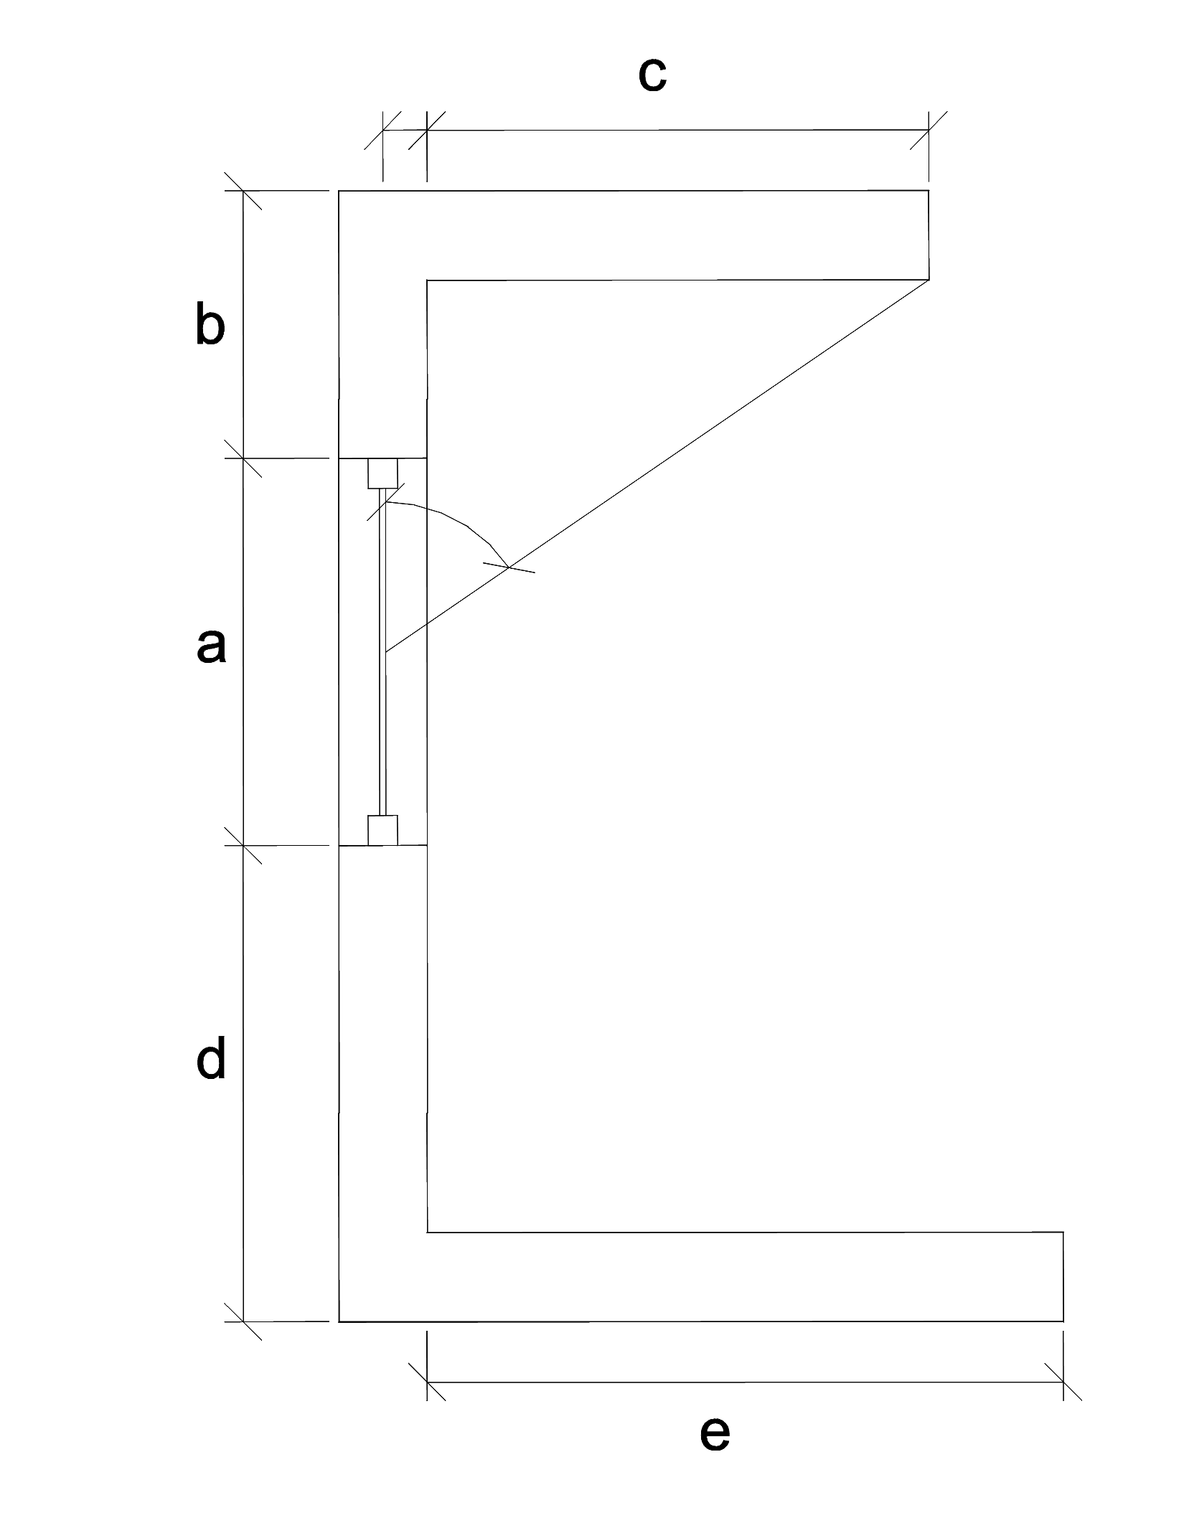
 | ΣΚΙΑΣΗ ΑΠΟ ΔΥΟ ΠΛΕΥΡΙΚΑ ΕΜΠΟΔΙΑ (διαστασεις σε m) θεσεις εμποδιων αριστερα, δεξια οπως φαίνονται απο έξω! |  |  |  |  |  |  |  |  |  |  |  |  |  |  |  | τοιχος ή ανοιγμα απο εμποδιο ΑΡΙΣΤΕΡΑ |  |  |  |  |  |  |  |  |  |  |  |  |  |  | τοιχος ή ανοιγμα απο εμποδιο ΔΕΞΙΑ
 | πλατος τοιχου ή ανοιγματος | αποσταση τοιχου ή ανοιγματος απο εμποδιο ΑΡΙΣΤΕΡΑ | μηκος ΑΡΙΣΤΕΡΟΥ πλευρικου εμποδιου | αποσταση τοιχου ή ανοιγματος απο εμποδιο ΔΕΞΙΑ | μηκος ΔΕΞΙΟΥ πλευρικου εμποδιου | προσανατολισμος επιφανειας | θεση εμποδιου αριστερα = 1 δεξια = 2 ΑΜΦΟ=3 | ολικός συντελεστής σκίασης απο 2 πλευρικα εμπόδια |  | γωνια και σκιαση τοιχου ή ανοιγματος απο εμποδιο ΑΡΙΣΤΕΡΑ πινακας 3.20.α |  |  | γωνια και σκιαση τοιχου ή ανοιγματος απο εμποδιο ΔΕΞΙΑ πινακας 3.20.β |  |  | αρχικος προσανατολισμος | αρχικη γωνια | σκιαση αρχικης γωνιας & προσ | σκιαση τελ. γωνιας & αρχ. προσ. | σκιαση αρχι. γωνιας & τελ. Προσ. | σκιαση τελικης γωνιας & προσ | 1 παρεμβολη γωνιας | 2 παρεμβολη γωνιας | παρεμβολη προσανατολισμου | σκιαση αρχικης γωνιας & προσ | σκιαση τελ. γωνιας & αρχ. προσ. | σκιαση αρχι. γωνιας & τελ. Προσ. | σκιαση τελικης γωνιας & προσ | 1 παρεμβολη γωνιας | 2 παρεμβολη γωνιας | παρεμβολη προσανατολισμου | αρχικη γωνια | σκιαση αρχικης γωνιας & προσ | σκιαση τελ. γωνιας & αρχ. προσ. | σκιαση αρχι. γωνιας & τελ. Προσ. | σκιαση τελικης γωνιας & προσ | 1 παρεμβολη γωνιας | 2 παρεμβολη γωνιας | παρεμβολη προσανατολισμου | σκιαση αρχικης γωνιας & προσ | σκιαση τελ. γωνιας & αρχ. προσ. | σκιαση αρχι. γωνιας & τελ. Προσ. | σκιαση τελικης γωνιας & προσ | 1 παρεμβολη γωνιας | 2 παρεμβολη γωνιας | παρεμβολη προσανατολισμου
 | a | b | c | d | e | μοιρες |  | f_fin_h | f_fin_c |  | f_fin_h | f_fin_c |  | f_fin_h | f_fin_c |  |  | f_fin_h1 | f_fin_h2 | f_fin_h3 | f_fin_h4 | heat | heat | heat | f_fin_c1 | f_fin_c2 | f_fin_c3 | f_fin_c4 | cool | cool | cool |  | f_fin_h1 | f_fin_h2 | f_fin_h3 | f_fin_h4 | heat | heat | heat | f_fin_c1 | f_fin_c2 | f_fin_c3 | f_fin_c4 | cool | cool | cool
A1 | 3 | 1 | 3 | 2 | 5 | 200 | 2 | 0.854 | 0.918 | 50.2 | 0.894 | 0.854 | 55.0 | 0.821 | 0.918 | 180 | 50 | 0.85 | 0.81 | 0.95 | 0.93 | 0.849 | 0.950 | 0.894 | 0.89 | 0.88 | 0.81 | 0.76 | 0.890 | 0.809 | 0.854 | 50 | 0.85 | 0.81 | 0.83 | 0.79 | 0.830 | 0.810 | 0.821 | 0.89 | 0.88 | 0.96 | 0.96 | 0.885 | 0.960 | 0.918
A2 |  |  |  |  |  |  | 1 | 1.000 | 1.000 | 0.0 | 1.000 | 1.000 | 0.0 | 1.000 | 1.000 | 0 | 0 | 1 | 1 | 1 | 0.95 | 1.000 | 1.000 | 1.000 | 1 | 0.97 | 1 | 0.96 | 1.000 | 1.000 | 1.000 | 0 | 1 | 1 | 1 | 1 | 1.000 | 1.000 | 1.000 | 1 | 0.97 | 1 | 1 | 1.000 | 1.000 | 1.000
A3 |  |  |  |  |  |  | 1 | 1.000 | 1.000 | 0.0 | 1.000 | 1.000 | 0.0 | 1.000 | 1.000 | 0 | 0 | 1 | 1 | 1 | 0.95 | 1.000 | 1.000 | 1.000 | 1 | 0.97 | 1 | 0.96 | 1.000 | 1.000 | 1.000 | 0 | 1 | 1 | 1 | 1 | 1.000 | 1.000 | 1.000 | 1 | 0.97 | 1 | 1 | 1.000 | 1.000 | 1.000
A4 |  |  |  |  |  |  | 1 | 1.000 | 1.000 | 0.0 | 1.000 | 1.000 | 0.0 | 1.000 | 1.000 | 0 | 0 | 1 | 1 | 1 | 0.95 | 1.000 | 1.000 | 1.000 | 1 | 0.97 | 1 | 0.96 | 1.000 | 1.000 | 1.000 | 0 | 1 | 1 | 1 | 1 | 1.000 | 1.000 | 1.000 | 1 | 0.97 | 1 | 1 | 1.000 | 1.000 | 1.000
A5 |  |  |  |  |  |  | 1 | 1.000 | 1.000 | 0.0 | 1.000 | 1.000 | 0.0 | 1.000 | 1.000 | 0 | 0 | 1 | 1 | 1 | 0.95 | 1.000 | 1.000 | 1.000 | 1 | 0.97 | 1 | 0.96 | 1.000 | 1.000 | 1.000 | 0 | 1 | 1 | 1 | 1 | 1.000 | 1.000 | 1.000 | 1 | 0.97 | 1 | 1 | 1.000 | 1.000 | 1.000
A6 |  |  |  |  |  |  | 1 | 1.000 | 1.000 | 0.0 | 1.000 | 1.000 | 0.0 | 1.000 | 1.000 | 0 | 0 | 1 | 1 | 1 | 0.95 | 1.000 | 1.000 | 1.000 | 1 | 0.97 | 1 | 0.96 | 1.000 | 1.000 | 1.000 | 0 | 1 | 1 | 1 | 1 | 1.000 | 1.000 | 1.000 | 1 | 0.97 | 1 | 1 | 1.000 | 1.000 | 1.000
A7 |  |  |  |  |  |  | 1 | 1.000 | 1.000 | 0.0 | 1.000 | 1.000 | 0.0 | 1.000 | 1.000 | 0 | 0 | 1 | 1 | 1 | 0.95 | 1.000 | 1.000 | 1.000 | 1 | 0.97 | 1 | 0.96 | 1.000 | 1.000 | 1.000 | 0 | 1 | 1 | 1 | 1 | 1.000 | 1.000 | 1.000 | 1 | 0.97 | 1 | 1 | 1.000 | 1.000 | 1.000
A8 |  |  |  |  |  |  | 1 | 1.000 | 1.000 | 0.0 | 1.000 | 1.000 | 0.0 | 1.000 | 1.000 | 0 | 0 | 1 | 1 | 1 | 0.95 | 1.000 | 1.000 | 1.000 | 1 | 0.97 | 1 | 0.96 | 1.000 | 1.000 | 1.000 | 0 | 1 | 1 | 1 | 1 | 1.000 | 1.000 | 1.000 | 1 | 0.97 | 1 | 1 | 1.000 | 1.000 | 1.000
A9 |  |  |  |  |  |  | 1 | 1.000 | 1.000 | 0.0 | 1.000 | 1.000 | 0.0 | 1.000 | 1.000 | 0 | 0 | 1 | 1 | 1 | 0.95 | 1.000 | 1.000 | 1.000 | 1 | 0.97 | 1 | 0.96 | 1.000 | 1.000 | 1.000 | 0 | 1 | 1 | 1 | 1 | 1.000 | 1.000 | 1.000 | 1 | 0.97 | 1 | 1 | 1.000 | 1.000 | 1.000
A10 |  |  |  |  |  |  | 1 | 1.000 | 1.000 | 0.0 | 1.000 | 1.000 | 0.0 | 1.000 | 1.000 | 0 | 0 | 1 | 1 | 1 | 0.95 | 1.000 | 1.000 | 1.000 | 1 | 0.97 | 1 | 0.96 | 1.000 | 1.000 | 1.000 | 0 | 1 | 1 | 1 | 1 | 1.000 | 1.000 | 1.000 | 1 | 0.97 | 1 | 1 | 1.000 | 1.000 | 1.000
A11 |  |  |  |  |  |  | 1 | 1.000 | 1.000 | 0.0 | 1.000 | 1.000 | 0.0 | 1.000 | 1.000 | 0 | 0 | 1 | 1 | 1 | 0.95 | 1.000 | 1.000 | 1.000 | 1 | 0.97 | 1 | 0.96 | 1.000 | 1.000 | 1.000 | 0 | 1 | 1 | 1 | 1 | 1.000 | 1.000 | 1.000 | 1 | 0.97 | 1 | 1 | 1.000 | 1.000 | 1.000
A12 |  |  |  |  |  |  | 1 | 1.000 | 1.000 | 0.0 | 1.000 | 1.000 | 0.0 | 1.000 | 1.000 | 0 | 0 | 1 | 1 | 1 | 0.95 | 1.000 | 1.000 | 1.000 | 1 | 0.97 | 1 | 0.96 | 1.000 | 1.000 | 1.000 | 0 | 1 | 1 | 1 | 1 | 1.000 | 1.000 | 1.000 | 1 | 0.97 | 1 | 1 | 1.000 | 1.000 | 1.000
 |  |  |  |  |  |  |  | FALSE | FALSE | 0.0 | 1.000 | 1.000 | 0.0 | 1.000 | 1.000 | 0 | 0 | 1 | 1 | 1 | 0.95 | 1.000 | 1.000 | 1.000 | 1 | 0.97 | 1 | 0.96 | 1.000 | 1.000 | 1.000 | 0 | 1 | 1 | 1 | 1 | 1.000 | 1.000 | 1.000 | 1 | 0.97 | 1 | 1 | 1.000 | 1.000 | 1.000
 |  |  |  |  |  |  |  | FALSE | FALSE | 0.0 | 1.000 | 1.000 | 0.0 | 1.000 | 1.000 | 0 | 0 | 1 | 1 | 1 | 0.95 | 1.000 | 1.000 | 1.000 | 1 | 0.97 | 1 | 0.96 | 1.000 | 1.000 | 1.000 | 0 | 1 | 1 | 1 | 1 | 1.000 | 1.000 | 1.000 | 1 | 0.97 | 1 | 1 | 1.000 | 1.000 | 1.000
 |  |  |  |  |  |  |  | FALSE | FALSE | 0.0 | 1.000 | 1.000 | 0.0 | 1.000 | 1.000 | 0 | 0 | 1 | 1 | 1 | 0.95 | 1.000 | 1.000 | 1.000 | 1 | 0.97 | 1 | 0.96 | 1.000 | 1.000 | 1.000 | 0 | 1 | 1 | 1 | 1 | 1.000 | 1.000 | 1.000 | 1 | 0.97 | 1 | 1 | 1.000 | 1.000 | 1.000

